Sheet1
210919 ver1.0 (이준영 제작)
Lot폴더 추가 파이썬 프로그램 사용법

Main 화면
1
 | Main 화면 설명
 | 1 | 복사할 IVL 파일과 수명 매크로가 있는 Source폴더 경로를 지정합니다.
 | 2 | Lot 폴더가 생성되는 경로를 지정합니다.
2
 | 3 | 소자 구조를 입력합니다 : 숫자로만 입력합니다. (LG-594가 아닌 594)
 | 4 | 생성되는 Lot 폴더 이름을 입력합니다. 반드시 앞의 6글자는 날짜형식이어야 합니다.
 | 5 | Device_set 엑셀 파일을 실행합니다. (아래 설정 설명 참고)
3
4
 | 6 | Manual 엑셀 파일을 실행합니다.
 | 7 | Lot 폴더 생성 버튼입니다. 이상없이 생성되면 성공이라는 메시지가 표시됩니다.
5
7
6

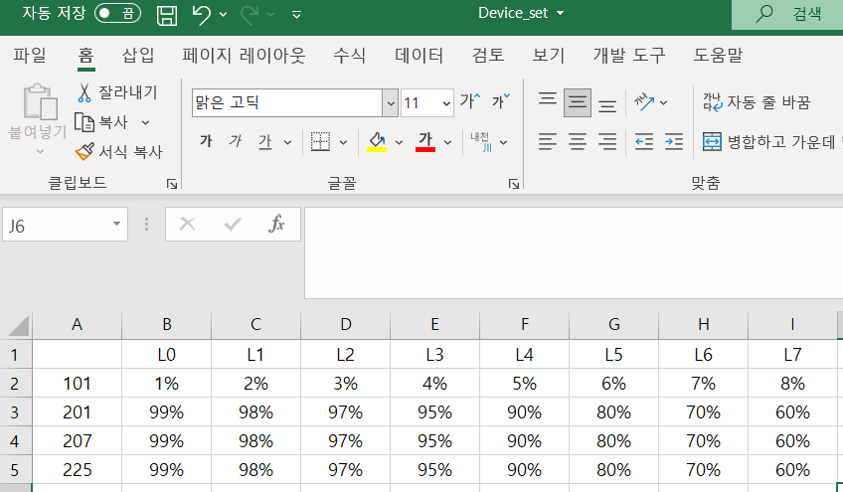
Device_set
 | 설정 설명
 | 1 | 생성하고자 하는 소자 구조는 반드시 Device_set에 등록해야 합니다. (인터락 참고)
 | 2 | Device_set의 L0~L7의 값이 생성되는 수명 매크로의 상단 수명값을 결정합니다.
 | 3 | 새로 소자구조를 등록하면 기존 경로 그대로 저장
수명 매크로

 | 인터락 걸리는 경우
 | 1 | Source 폴더에 해당 소자 구조의 IVL 파일이 없는 경우
 | 2 | 복사용 수명 매크로.xlsm 파일이 Source 폴더에 없는 경우
 | 3 | Device_set 엑셀 파일(설정 클릭했을 때 실행)에 입력한 소자구조가 없는 경우

